应付核销信息
查看路径 | 显示界面
供应商发票管理 | 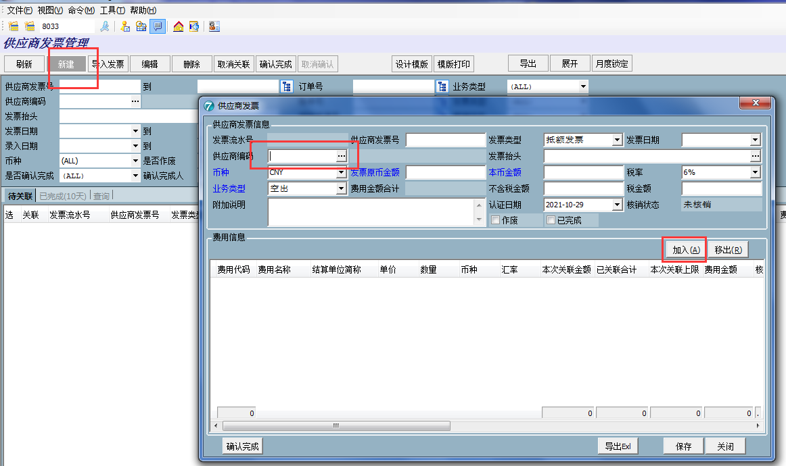
 | 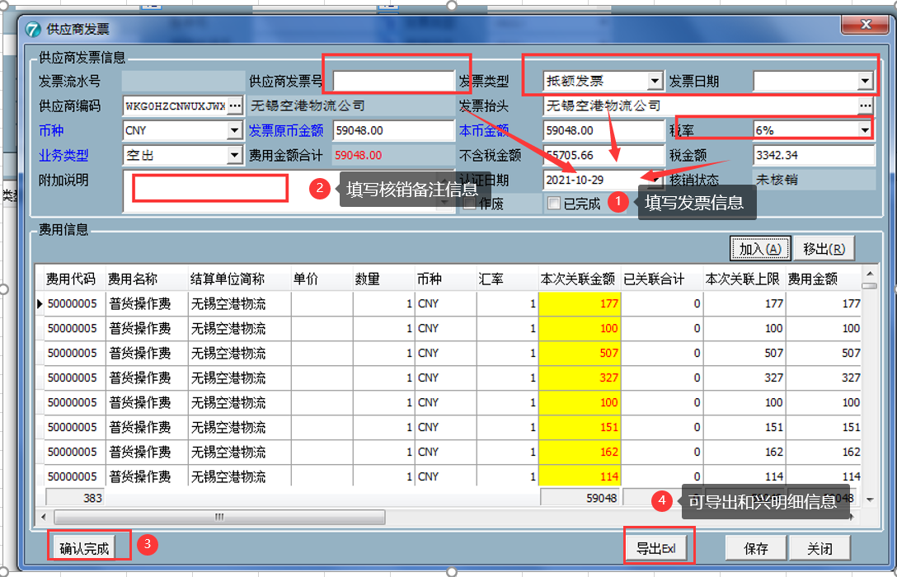
成本应付审批单 | 